Uitslag
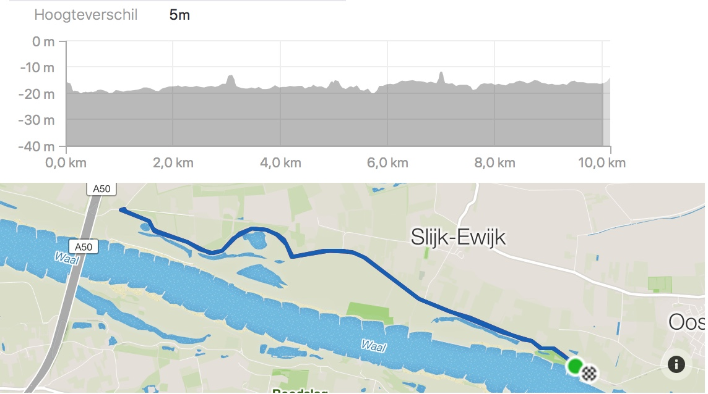
 | R.&T.C. Groenewoud, Nijmegen

 | Clubkamipoenschap tijdrijden
 | Donderdag 12 september 2019

 | Waaldijk-Noord / Altena-A50 v.v. |  |  | 10,00 km

 | Junioren
Plaats | Voornaam | Familienaam | Afstand/km | Starttijd | Eindtijd | Tijdrittijd | Startnr. | Gem. km/h ca.
1 | Jelle Thomas | Grisèl | 10 | 18:31:00 | 18:47:59 | 0:16:59 | 2 | 35.3
2 | Jonas | Driessen | 10 | 18:32:00 | 18:49:19 | 0:17:19 | 3 | 34.6
3 | Jesper | Driessen | 10 | 18:30:00 | 18:49:03 | 0:19:03 | 1 | 31.5

 | Vrouwen
Plaats | Voornaam | Familienaam | Afstand/km | Starttijd | Eindtijd | Tijdrittijd | Startnr. | Gem. km/h ca.
1 | Hilde | Oudman | 10 | 18:37:00 | 18:53:08 | 0:16:08 | 3 | 37.2
2 | Mayke | Rensen | 10 | 18:36:00 | 18:52:45 | 0:16:45 | 2 | 35.8
3 | Jolijn | van de Woestijne | 10 | 18:35:00 | 18:52:27 | 0:17:27 | 1 | 34.4

 | Mannen
Plaats | Voornaam | Familienaam | Afstand/km | Starttijd | Eindtijd | Tijdrittijd | Startnr. | Gem. km/h ca.
1 | Kevin | Gideonse | 10 | 19:18:00 | 19:31:24 | 0:13:24 | 21 | 44.7
2 | Leon | van Stippent | 10 | 19:16:02 | 19:29:28 | 0:13:26 | 19 | 44.6
3 | Joost | van Wijngaarden | 10 | 19:17:00 | 19:30:43 | 0:13:43 | 20 | 43.7
4 | Micha | Ummels | 10 | 19:13:00 | 19:26:46 | 0:13:46 | 17 | 43.6
5 | Felipe | de Jong | 10 | 19:12:00 | 19:26:12 | 0:14:12 | 16 | 42.3
6 | Bram | de Vlieger | 10 | 19:14:00 | 19:28:15 | 0:14:15 | 18 | 42.1
7 | Aryan | Ransijn | 10 | 19:09:00 | 19:23:39 | 0:14:39 | 13 | 40.9
8 | Clemens | van der Thillart | 10 | 19:10:00 | 19:24:44 | 0:14:44 | 14 | 40.7
9 | Gijs | Jacobs | 10 | 19:11:00 | 19:25:47 | 0:14:47 | 15 | 40.6
10 | Frits | de Prenter | 10 | 18:45:00 | 19:00:06 | 0:15:06 | 4 | 39.8
11 | Dennis | Neven | 10 | 18:38:00 | 18:53:26 | 0:15:26 | 3 | 38.9
12 | Mark | Jansen | 10 | 18:33:00 | 18:48:29 | 0:15:29 | 1 | 38.7
13 | Peter | Neijts | 10 | 18:34:00 | 18:49:30 | 0:15:30 | 2 | 38.7
 | Rob | van Benthem | 10 | 19:06:00 | 19:21:30 | 0:15:30 | 10 | 38.7
15 | Thijs | Schamp | 10 | 19:08:00 | 19:23:39 | 0:15:39 | 12 | 38.3
16 | Jelle | Guldenaar | 10 | 18:43:00 | 18:59:13 | 0:16:13 | 7 | 37.0
17 | Peter | Beukenkamp | 10 | 18:44:00 | 19:01:04 | 0:17:04 | 8 | 35.1
18 | Rik | van der Elst | 10 | 19:05:00 | 19:22:11 | 0:17:11 | 9 | 35.0
19 | Harry | Ruiterkamp | 10 | 19:07:00 | d.n.f. | lekke band | 11 | -

 | Gastrijders
 | Jan | Sanders | 10 | 18:42:00 | 18:55:24 | 0:13:24 | 6 | 44.7
 | Gilbert | van Campen | 10 | 18:41:00 | 18:54:52 | 0:13:52 | 5 | 43.3

